obrázek_použití_skriptů
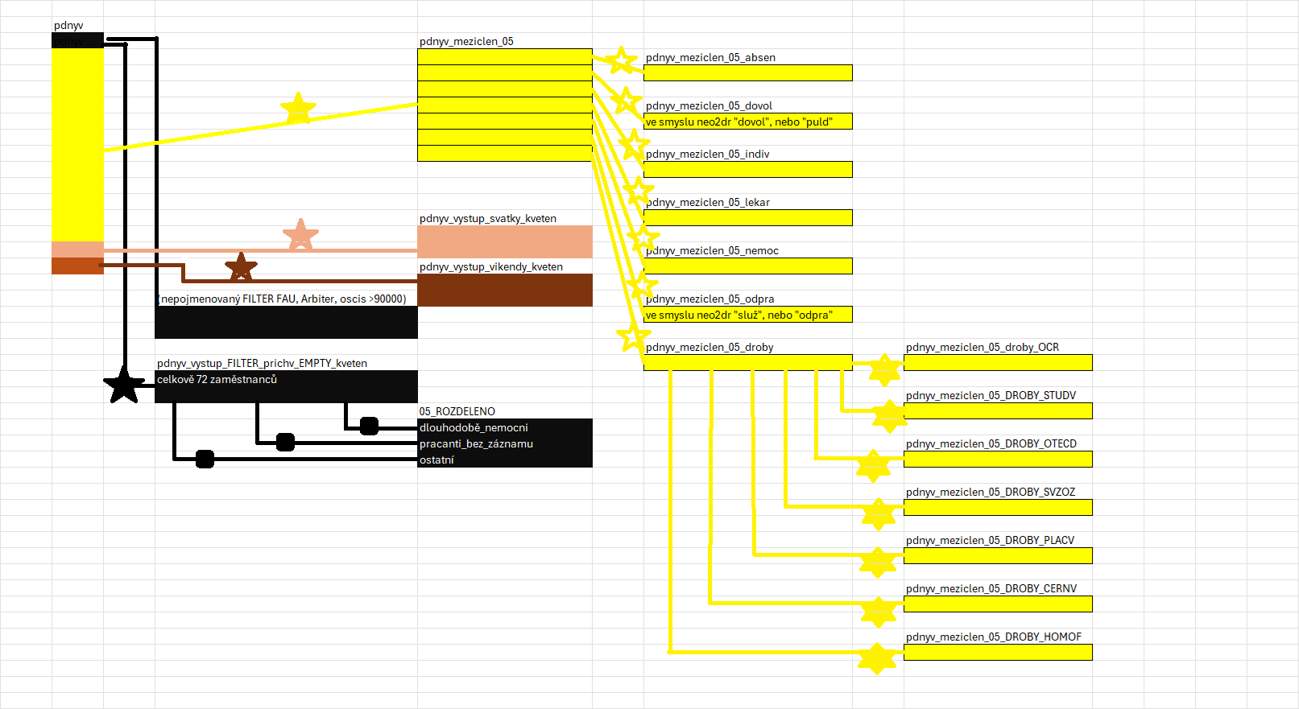

f60_schéma
F60-první rozdělení

f60_DROBY
rozdělení f60_FILTER_DOVOL

f60_FILTER_LEKAR

f60_FILTER_DOVOL
práce razítkovnic

f60_FILTER_PLACV

f60_FILTER_PULDOVOL
vystupf60_ABSEN
vystupf60_DOVOL
vystupf60_INDIV
vystupf60_STUDV

f60_FILTER_SVZOZ

f60_strom
f60

f60_FILTER_ABSEN
f60_FILTER_DOVOL
f60_DROBY
f60_FILTER_INDIV
f60_FILTER_LEKAR
f60_FILTER_PLACV
f60_FILTER_STUDV
f60_FILTER_SVZOZ

neo2dr=75, 85
neo2dr=95
neo2dr=52,158
neo2dr=181
neo2dr=151

neo2dr=77, 82, 139, 140, 160 | neo2dr=78, 137, 143, 147, 150, 163
vystupf60_ABSEN
f60_FILTER_DOVOL
f60_FILTER_PULDOVOL
vystupf60_INDIV
vystupf60_STUDV

neo2pl=0
neo2pl=2

vystupf60_DOVOL

